F-家具
洛宁项目样板间软装供货-家具清单
序号 | 位置 | 名称 | 图片 | 外框尺寸（mm） |  |  | 材质 | 数量 | 单位 | 含税单价（元） | 含税总价（元） | 备注
 |  |  |  | 长 | 宽 | 高
F-1 | 玄关 | 玄关柜 |  | 1300 | 300 | 900 | 实木框架+金属脚 | 1 | 件 | 4108 | 4108 | 定制，见深化图，相似度90%以上。
F-2 | 起居室 | 多人沙发 |  | 3750 | 850 | 800 | 实木框架+皮革软包+金属脚 | 1 | 件 | 8790 | 8790 | 定制，见深化图，相似度90%以上。
F-3 |  | 茶几 |  | 直径900*400/650*480*450 |  |  | 实木框架+金属+石材 | 1 | 组 | 4800 | 4800 | 定制，见深化图，相似度90%以上。
F-4 |  | 单人沙发 | 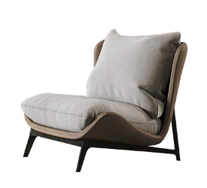 | 570 | 600 | 680 | 实木框架+布艺软包 | 1 | 件 | 2100 | 2100 | 定制，见深化图，相似度90%以上。
F-5 |  | 墩 |  | 600 | 500 | 450 | 实木框架+布艺软包+混油 | 1 | 件 | 1790 | 1790 | 定制，见深化图，相似度90%以上。
F-6 | 阳台 | 边几 |  | 直径600*H550 |  |  | 石材+金属 | 1 | 件 | 2780 | 2780 | 定制，见深化图，相似度90%以上。
F-7 |  | 休闲沙发 |  | 650 | 780 | 700 | 藤编 | 1 | 件 | 1330 | 1330 | 定制，见深化图，相似度90%以上。
F-8 | 餐厅 | 餐椅 |  | 500 | 480 | 780 | 实木框架+皮革软包+金属脚套 | 4 | 件 | 1460 | 5840 | 定制，见深化图，相似度90%以上。
F-9 | 品茶区 | 茶桌 |  | 1000 | 500 | 450 | 实木框架+玻璃 | 1 | 件 | 4400 | 4400 | 定制，见深化图，相似度90%以上。
F-10 |  | 垫子 |  | 直径400*厚度80 |  |  | 布艺软包 | 2 | 件 | 510 | 1020 | 定制，见深化图，相似度90%以上。
F-11 | 主卧 | 床 | 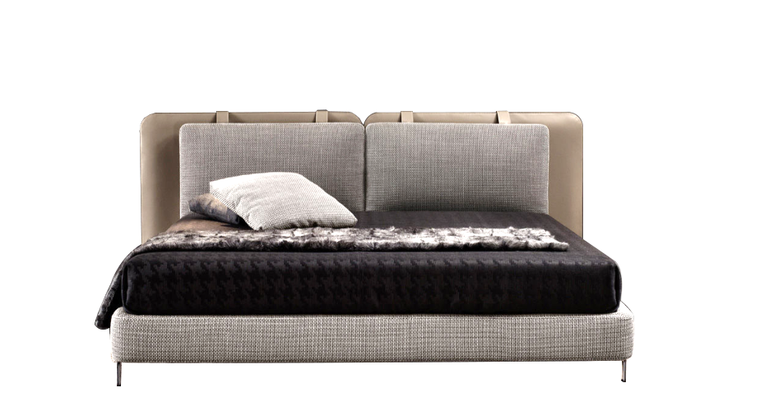 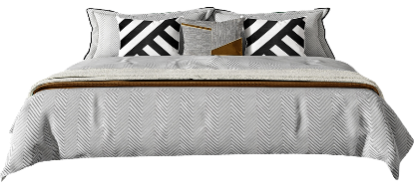 | 1800 | 2000 | 1150 | 实木框架+皮革软包 | 1 | 件 | 4290 | 4290 | 定制，见深化图，相似度90%以上。
F-12 |  | 床头柜 |  | 550 | 500 | 500 | 实木框架+石材+玻璃面 | 2 | 件 | 1650 | 3300 | 定制，见深化图，相似度90%以上。
F-13 |  | 床尾柜 |  | 2300 | 450 | 750 | 实木框架+混油 | 1 | 组 | 4570 | 4570 | 定制，见深化图，相似度90%以上。
F-14 |  | 墩 | 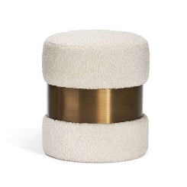 | 直径450*450 |  |  | 实木框架+布艺软包+金属 | 1 | 件 | 1298 | 1298 | 定制，见深化图，相似度90%以上。
F-15 | 老人房 | 床 |  | 1500 | 1900 | 1150 | 实木框架+皮革软包 | 1 | 件 | 4410 | 4410 | 定制，见深化图，相似度90%以上。
F-16 |  | 床头柜 |  | 450 | 400 | 500 | 实木框架+混油 | 2 | 件 | 1190 | 2380 | 定制，见深化图，相似度90%以上。
F-17 | 儿童房 | 床 | 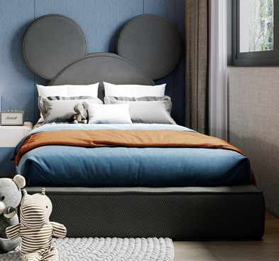 | 1200 | 2000 | 1150 | 实木框架+布艺软包 | 1 | 件 | 3780 | 3780 | 定制，见深化图，相似度90%以上。
F-18 |  | 桌子 |  | 1750 | 550 | 500 | 混油 | 1 | 件 | 4470 | 4470 | 定制，见深化图，相似度90%以上。
F-19 |  | 椅子 |  | 530 | 550 | 730 | 实木框架+布艺软包 | 1 | 组 | 1284 | 1284 | 定制，见深化图，相似度90%以上。
F-2 | 公区大厅 | 沙发 |  | 1500 | 450 | 450 | 布艺软包+金属脚 | 1 | 件 | 3620 | 3620 | 定制，见深化图，相似度90%以上。
合计 |  |  |  |  |  |  |  | 26 | 件 |  | 70360
备注： | 1.含税固定综合单价应包括但不限于完成承包范围内所有工程的人工费、材料费、机械费（含进出场费用）、安装费、措施费、窝工费、水电费、垃圾清运费、材料检测检验费、规费（专项费用）、安全文明施工费、扬尘治理增加费、赶工措施、疫情增加费、管理费、利润、税金（增值税专用发票)、调试、验收、质保期服务、风险等一切与之相关的所需全部费用。 2.若对工程量清单存疑，请在招标文件约定的期限内提出，经招标人确认后补发此项清单。招标文件约定的期限内若无异议，本次工程量清单无论是否存在缺项、漏项、工程量偏差，均视为乙方已综合考虑在固定合同总价内。 3.软装综合单价中包含软装深化设计、软装采购、软装摆场及安装、软装运输、搬卸等所有费用。

L-灯具
洛宁项目样板间软装供货-灯具清单
序号 | 位置 | 名称 | 图片 | 外框尺寸（mm） |  | 材质 | 数量 | 单位 | 含税单价（元） | 含税总价（元） | 备注
 |  |  |  | 长 | 宽
L-1 | 玄关 | 小吊灯 |  | 常规 |  | 金属+玻璃 | 1 | 组 | 390 | 390 | 定制，见深化图，相似度90%以上。
L-2 | 起居室 | 吊灯 |  | 直径1000 |  | 金属+玻璃 | 1 | 组 | 1400 | 1400 | 定制，见深化图，相似度90%以上。
L-3 |  | 落地灯 |  | 常规 |  | 金属 | 1 | 件 | 430 | 430 | 定制，见深化图，相似度90%以上。
L-4 |  | 台灯 |  | 常规 |  | 金属+玻璃 | 1 | 件 | 340 | 340 | 定制，见深化图，相似度90%以上。
L-5 | 餐厅 | 吊灯 |  | 长度1650 |  | 金属+玻璃 | 1 | 组 | 1030 | 1030 | 定制，见深化图，相似度90%以上。
L-6 | 主卧 | 吊灯 |  | 直径850 |  | 金属+玻璃 | 1 | 组 | 2230 | 2230 | 定制，见深化图，相似度90%以上。
L-7 |  | 台灯 |  | 常规 |  | 复合材质 | 1 | 件 | 530 | 530 | 定制，见深化图，相似度90%以上。
L-8 |  | 小吊灯 | 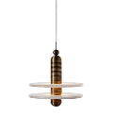 | 常规 |  | 复合材质 | 1 | 组 | 730 | 730 | 定制，见深化图，相似度90%以上。
L-9 | 老人房 | 吊灯 |  | 直径700 |  | 金属+玻璃 | 1 | 组 | 1380 | 1380 | 定制，见深化图，相似度90%以上。
L-10 |  | 小吊灯 |  | 常规 |  | 金属+玻璃 | 1 | 组 | 560 | 560 | 定制，见深化图，相似度90%以上。
L-11 |  | 台灯 |  | 常规 |  | 复合材质 | 1 | 件 | 340 | 340 | 定制，见深化图，相似度90%以上。
L-12 | 儿童房 | 吊灯 |  | 直径700 |  | 复合材质 | 1 | 件 | 1150 | 1150 | 定制，见深化图，相似度90%以上。
L-13 |  | 台灯 |  | 常规 |  | 复合材质 | 1 | 件 | 610 | 610 | 定制，见深化图，相似度90%以上。
L-1 | 公区大厅 | 吊灯 |  | 直径500、400、300 |  | 金属+玻璃 | 1 | 组 | 1760 | 1760 | 定制，见深化图，相似度90%以上。
合计 |  |  |  |  |  |  | 14 | 件 |  | 12880
备注： | 1.含税固定综合单价应包括但不限于完成承包范围内所有工程的人工费、材料费、机械费（含进出场费用）、安装费、措施费、窝工费、水电费、垃圾清运费、材料检测检验费、规费（专项费用）、安全文明施工费、扬尘治理增加费、赶工措施、疫情增加费、管理费、利润、税金（增值税专用发票)、调试、验收、质保期服务、风险等一切与之相关的所需全部费用。 2.若对工程量清单存疑，请在招标文件约定的期限内提出，经招标人确认后补发此项清单。招标文件约定的期限内若无异议，本次工程量清单无论是否存在缺项、漏项、工程量偏差，均视为乙方已综合考虑在固定合同总价内。 3.软装综合单价中包含软装深化设计、软装采购、软装摆场及安装、软装运输、搬卸等所有费用。

W-窗帘
洛宁项目样板间软装供货-窗帘清单
序号 | 位置 | 名称 | 图片 | 宽度（mm） | 高度（mm） | 材质 | 数量 | 单位 | 含税单价（元） | 含税总价（元） | 备注
W-1 | 客厅 | 窗帘 |  | 3400 | 2560 | 布+纱 | 1 | 组 | 2270 | 2270 | 定制，见深化图，相似度90%以上。
W-2 | 餐厅品茶区 | 卷帘 |  | 2830 | 2270 | 百叶帘 | 1 | 组 | 1530 | 1530 | 定制，见深化图，相似度90%以上。
W-3 | 主卧 | 窗帘 |  | 3360 | 2330 | 布+纱 | 1 | 组 | 2360 | 2360 | 定制，见深化图，相似度90%以上。
W-4 | 老人房 | 窗帘 |  | 2800 | 2650 | 布+纱 | 1 | 组 | 2030 | 2030 | 定制，见深化图，相似度90%以上。
W-5 | 儿童房 | 窗帘 | 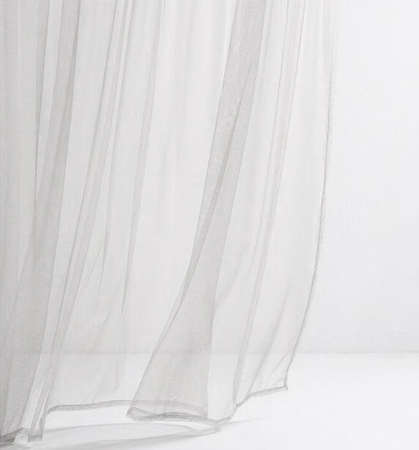 | 2660 | 2650 | 布+纱 | 1 | 组 | 1980 | 1980 | 定制，见深化图，相似度90%以上。
W-6 | 卫生间 | 卷帘 |  | 600 | 1370 | 百叶帘 | 1 | 组 | 600 | 600 | 定制，见深化图，相似度90%以上。
W-7 | 厨房 | 卷帘 |  | 900 | 1365 | 百叶帘 | 1 | 组 | 750 | 750 | 定制，见深化图，相似度90%以上。
合计 |  |  |  |  |  |  | 7 | 组 |  | 11520
备注： | 1.含税固定综合单价应包括但不限于完成承包范围内所有工程的人工费、材料费、机械费（含进出场费用）、安装费、措施费、窝工费、水电费、垃圾清运费、材料检测检验费、规费（专项费用）、安全文明施工费、扬尘治理增加费、赶工措施、疫情增加费、管理费、利润、税金（增值税专用发票)、调试、验收、质保期服务、风险等一切与之相关的所需全部费用。 2.若对工程量清单存疑，请在招标文件约定的期限内提出，经招标人确认后补发此项清单。招标文件约定的期限内若无异议，本次工程量清单无论是否存在缺项、漏项、工程量偏差，均视为乙方已综合考虑在固定合同总价内。 3.软装综合单价中包含软装深化设计、软装采购、软装摆场及安装、软装运输、搬卸等所有费用。

A--饰品
洛宁项目样板间软装供货-饰品清单
序号 | 位置 | 名称 | 图片 | 品牌 | 外框尺寸（mm） |  | 材质 | 数量 | 单位 | 含税单价（元） | 含税总价（元） | 备注
 |  |  |  |  | 长 | 高
A-1 | 玄关 | 台面饰品摆件 |  |  | 常规 |  | 复合材质 | 1 | 组 | 1096 | 1096 | 定制，见深化图，相似度90%以上。
A-2 |  | 柜内饰品摆件 |  |  | 常规 |  | 复合材质 | 1 | 组 | 500 | 500 | 定制，见深化图，相似度90%以上。
A-3 | 起居室 | 茶几摆件 |  |  | 常规 |  | 复合材质 | 1 | 组 | 720 | 720 | 定制，见深化图，相似度90%以上。
A-4 |  | 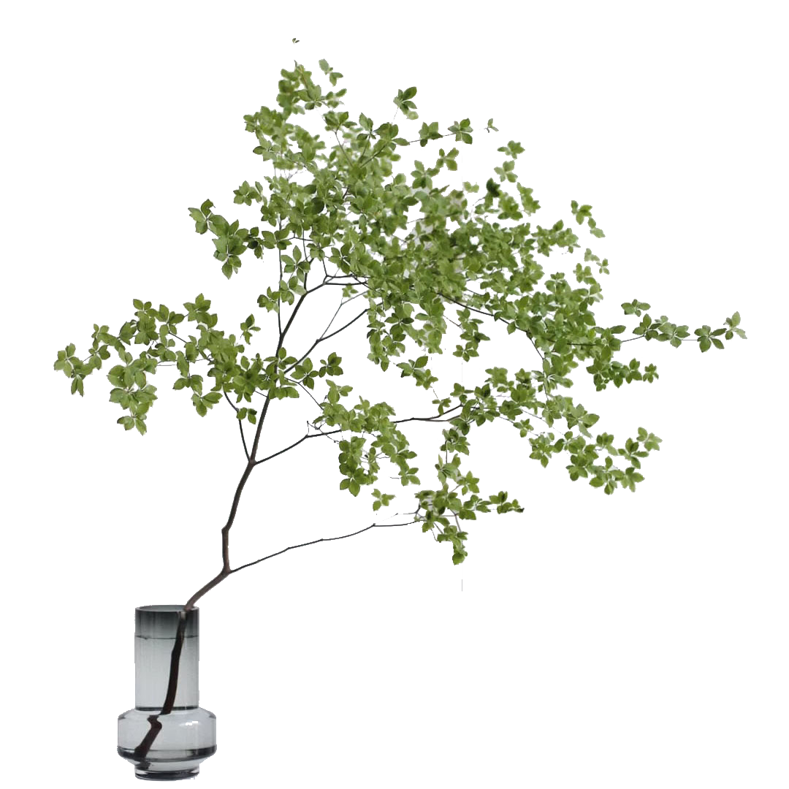 电视柜摆件 |  |  | 常规 |  | 复合材质 | 1 | 组 | 1480 | 1480 | 定制，见深化图，相似度90%以上。
A-5 |  | 边几摆件 |  |  | 常规 |  | 复合材质 | 1 | 组 | 713 | 713 | 定制，见深化图，相似度90%以上。
A-6 |  | 小雕塑摆件 |  |  | 常规 |  | 复合材质 | 1 | 组 | 636 | 636 | 定制，见深化图，相似度90%以上。
A-7 | 阳台 | 柜子饰品摆件 |  |  | 常规 |  | 复合材质 | 1 | 组 | 690 | 690 | 定制，见深化图，相似度90%以上。
A-8 |  | 动感单车+饰品摆件 |  |  | 常规 |  | 复合材质 | 1 | 组 | 2650 | 2650 | 定制，见深化图，相似度90%以上。
A-9 |  | 边几饰品摆件+绿植 | 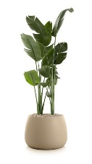 |  | 常规 |  | 复合材质 | 1 | 组 | 1100 | 1100 | 定制，见深化图，相似度90%以上。
A-10 | 餐厅 | 餐桌摆件 |  |  | 常规 |  | 复合材质 | 4 | 组 | 375 | 1500 | 定制，见深化图，相似度90%以上。
A-11 |  | 餐桌花器+花艺 |  |  | 常规 |  | 复合材质 | 1 | 组 | 1595 | 1595 | 定制，见深化图，相似度90%以上。
A-12 |  | 隔板饰品摆件 |  |  | 常规 |  | 复合材质 | 1 | 组 | 90 | 90 | 定制，见深化图，相似度90%以上。
A-13 | 品茶区 | 茶台台面饰品摆件 |  |  | 常规 |  | 复合材质 | 1 | 组 | 690 | 690 | 定制，见深化图，相似度90%以上。
A-14 |  | 茶水架饰品摆件 |  |  | 常规 |  | 复合材质 | 1 | 组 | 380 | 380 | 定制，见深化图，相似度90%以上。
A-15 | 厨房 | 锅具 |  |  | 常规 |  | 复合材质 | 1 | 组 | 480 | 480 | 定制，见深化图，相似度90%以上。
A-16 |  | 台面饰品摆件 |  |  | 常规 |  | 复合材质 | 1 | 组 | 355 | 355 | 定制，见深化图，相似度90%以上。
A-17 |  | 台面饰品摆件 |  |  | 常规 |  | 复合材质 | 1 | 组 | 1450 | 1450 | 定制，见深化图，相似度90%以上。
A-18 |  | 花器+花艺 |  |  | 常规 |  | 复合材质 | 1 | 组 | 490 | 490 | 定制，见深化图，相似度90%以上。
A-19 | 主卧 | 床头柜饰品摆件 |  |  | 常规 |  | 复合材质 | 2 | 组 | 1090 | 2180 | 定制，见深化图，相似度90%以上。
A-20 |  | 梳妆台饰品摆件 |  |  | 常规 |  | 复合材质 | 1 | 组 | 965 | 965 | 定制，见深化图，相似度90%以上。
A-21 |  | 花器花艺 |  |  | 常规 |  | 复合材质 | 1 | 组 | 890 | 890 | 定制，见深化图，相似度90%以上。
A-22 |  | 衣帽间饰品摆件 |  |  | 常规 |  | 复合材质 | 1 | 组 | 890 | 890 | 定制，见深化图，相似度90%以上。
A-23 |  | 衣帽间饰品摆件 |  |  | 常规 |  | 复合材质 | 1 | 组 | 1098 | 1098 | 定制，见深化图，相似度90%以上。
A-24 |  | 格子饰品摆件 |  |  | 常规 |  | 复合材质 | 1 | 组 | 450 | 450 | 定制，见深化图，相似度90%以上。
A-25 | 卫生间 | 花器花艺+饰品摆件 |  |  | 常规 |  | 复合材质 | 1 | 组 | 590 | 590 | 定制，见深化图，相似度90%以上。
A-26 |  | 饰品摆件 |  |  | 常规 |  | 复合材质 | 1 | 组 | 580 | 580 | 定制，见深化图，相似度90%以上。
A-27 |  | 层板饰品摆件 |  |  | 常规 |  | 复合材质 | 1 | 组 | 440 | 440 | 定制，见深化图，相似度90%以上。
A-28 | 老人房 | 床头柜饰品摆件 |  |  | 常规 |  | 复合材质 | 2 | 组 | 320 | 640 | 定制，见深化图，相似度90%以上。
A-29 |  | 衣柜饰品摆件 |  |  | 常规 |  | 复合材质 | 1 | 组 | 1980 | 1980 | 定制，见深化图，相似度90%以上。
A-30 |  | 隔板饰品摆件 |  |  | 常规 |  | 复合材质 | 1 | 组 | 1050 | 1050 | 定制，见深化图，相似度90%以上。
A-31 | 生活阳台 | 饰品摆件 |  |  | 常规 |  | 复合材质 | 1 | 组 | 890 | 890 | 定制，见深化图，相似度90%以上。
A-32 |  | 饰品摆件 |  |  | 常规 |  | 复合材质 | 1 | 组 | 260 | 260 | 定制，见深化图，相似度90%以上。
A-33 | 儿童房 | 层板饰品摆件 |  |  | 常规 |  | 复合材质 | 1 | 组 | 330 | 330 | 定制，见深化图，相似度90%以上。
A-34 |  | 书桌饰品摆件 |  |  | 常规 |  | 复合材质 | 1 | 组 | 885 | 885 | 定制，见深化图，相似度90%以上。
总计 |  |  |  |  |  |  |  | 39 | 组 |  | 30733
备注： | 1.含税固定综合单价应包括但不限于完成承包范围内所有工程的人工费、材料费、机械费（含进出场费用）、安装费、措施费、窝工费、水电费、垃圾清运费、材料检测检验费、规费（专项费用）、安全文明施工费、扬尘治理增加费、赶工措施、疫情增加费、管理费、利润、税金（增值税专用发票)、调试、验收、质保期服务、风险等一切与之相关的所需全部费用。 2.若对工程量清单存疑，请在招标文件约定的期限内提出，经招标人确认后补发此项清单。招标文件约定的期限内若无异议，本次工程量清单无论是否存在缺项、漏项、工程量偏差，均视为乙方已综合考虑在固定合同总价内。 3.软装综合单价中包含软装深化设计、软装采购、软装摆场及安装、软装运输、搬卸等所有费用。

